Hoja1
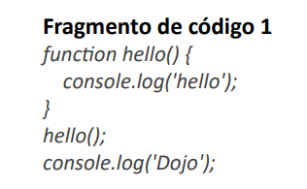
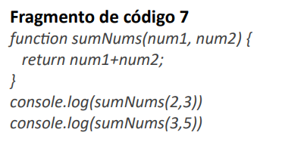
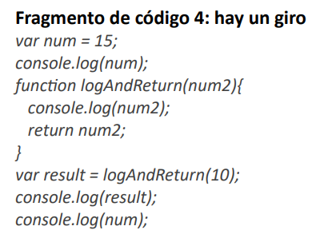
Ejercicio 1
Diagrama T |  | Ejercicio 4 |  | Ejercicio 7
variable | valores | Diagrama T |  | Diagrama T
 |  | variable | valores | variable | valores
 |  | num | 15 | num1 | 2.3
 |  | num2 | 10 | num2 | 3.5
 |  | result | 10

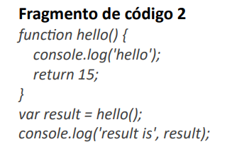
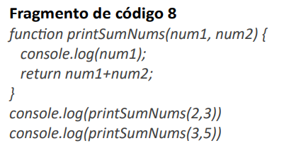
Ejercicio 2
Diagrama T
variable | valores |  |  |  |  | Ejercicio 10
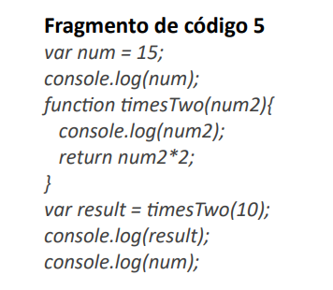
result | 15 |  |  |  |  | Diagrama T
 |  | Ejercicio 5 |  | Ejercicio 8 |  | variable | valores
 |  | Diagrama T |  | Diagrama T |  | num1 | 2,2,3,2,2,3
 |  | variable | valores | variable | valores | num2 | 3,1,3,1,3,5
 |  | num | 15 | num1 | 2.3 | sum | 5,3,6,3,5,8
 |  | num2 | 10 | num2 | 3.5 | result | 19
 |  | result | 20

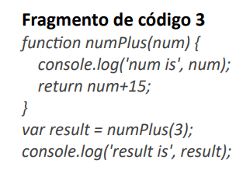
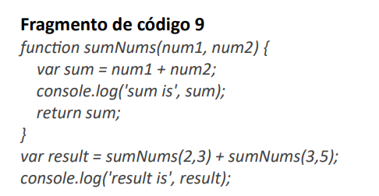
Ejercicio 3
Diagrama T |  |  |  | Ejercicio 9
variable | valores |  |  | Diagrama T
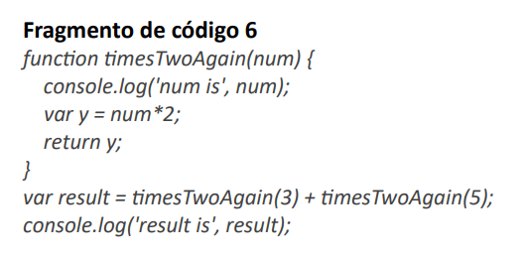
num | 3 | Ejercicio 6 |  | variable | valores
result | 18 | Diagrama T |  | num1 | 2.3
 |  | variable | valores | num2 | 3.5
 |  | num | 3.5 | sum | 5.8
 |  | y | 6,10 | result | 13
 |  | result | 16

